상품제안서
65W 노트북 고속충전 아이폰 미니 PD 대용량 보조배터리 15000mAh | 상품코드: F32987

 |  |  |  |  |  |  | 02-412-0044 | www.easy1.co.kr
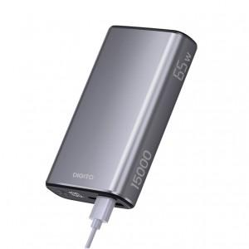

【상세/제작정보】

【인쇄/포장옵션】 | 레이저, 컬러필름인쇄 / 포장지포장

【공급단가】 | 수량 | 30~ | 50~ | 100~ | 300~ | 500~
*VAT별도 | 단가 | 43,500원 | 42,800원 | 41,760원 | 40,710원 | 40,020원

【상품 URL】 | https://dev.easy1.co.kr:443/src/goods_detail.php?gdno=32987

